箱唛扫码
Factory name (工厂名称)
PO. Number(订单号) | 84001-01 84002-01 82690-01 83165-01 53787-01
Style Code.(款号) | 6817-677
Product Code.(产品编号) | RECYCLE CARE LABEL RECYCLE COMPONENT LABEL | Carton No.(箱号):
Inner Packages(包装方式） | 2000pcs/ bundle | 1\1
SIZE/qty (尺码/数量) | 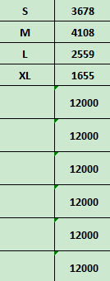
Carton Dimension（箱规） | 30*40*50 | Country of Origin：
Gross Weight（毛重） | 16.2KG | Made In China
Net Weight（净重） | 15.8KG
Remark（备注）

06817677700027
06817677700034
06817677700041
06817677700058
06817677700027
06817677700034
06817677700041
06817677700058

